2019
Model: | DP 6410 LZWG

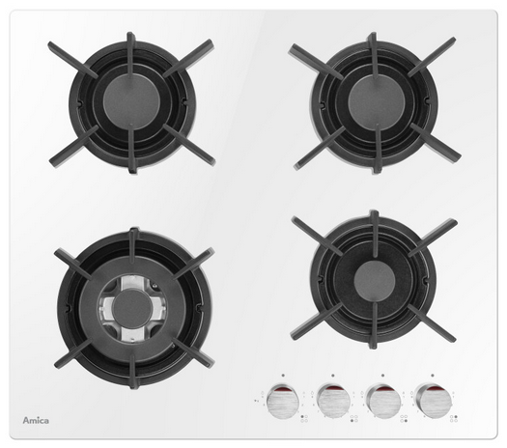
Plynová varná deska na skle
60 cm

Doporučená MOC (vč. DPH): |  |  | 4,890 Kč

Provozní vlastnosti:

Plynová varná deska |  | 4 | zóny
Malý hořák 4 cm |  | 1 | kW | 1x
Střední hořák 6,5 cm |  | 1.8 | kW | 2x
WOK hořák 13 cm |  | 2.8 | kW | 1x

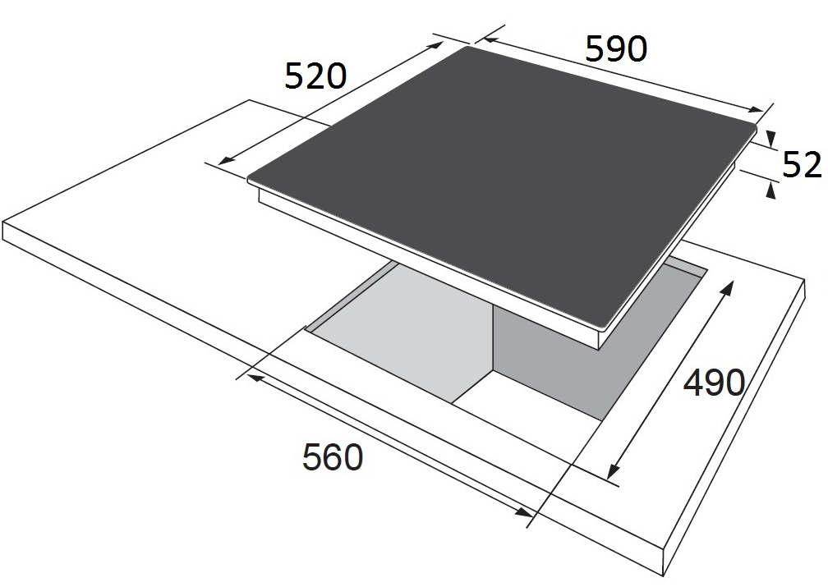
Funkce:

Elektrické zapalování v každém knoflíku
Bezpečnostní pojistky hořáků
Flame control: přesná regulace plamene

Konstrukce:
 |  |  |  |  | Barva: | Bílá
Samostatné stabilní litinové rošty |  |  |  | 4x
Trysky na propan butan součástí balení |  |  |  |  | Rozměry:

 |  |  |  |  |  | Výška: | 5.2 | cm
 |  |  |  |  |  | Šířka: | 59 | cm
 |  |  |  |  |  | Hloubka: | 52 | cm

 |  |  |  |  | Objednací kód: |  | 21189

